Лист1
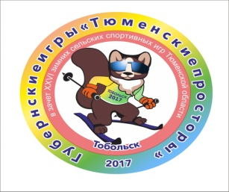

 |  | Правительство Тюменской области Департамент по спорту Тюменской области Администрация Уватского муниципального района Губернские игры «Тюменские просторы» в зачет XXVI зимних сельских спортивных игр Тюменской области СОРЕВНОВАНИЯ ПО ОХОТНИЧЬЕМУ БИАТЛОНУ РЕЗУЛЬТАТЫ КОМАНДНОГО ПЕРВЕНСТВА 2-ая группа

с. Уват 16 февраля 2017г.

№ п/п | Муниципальный район |  | Время участников | Сумма времени | МЕСТО
1 | Заводоуковский ГО |  |  | 0:53:59 | 5
1 | Фёдоров Николай |  | 0:17:29
2 | Буцик Александр |  | 0:17:47
3 | Ворожбит Сергей |  | 0:18:43
2 | г. Ялуторовск |  |  | 0:53:16 | 4
1 | Багровских Сергей |  | 0:15:21
2 | Панов Александр |  | 0:19:04
3 | Вальтер Эдмунд |  | 0:18:51
3 | Тюмень КАО, ЦАО |  |  | 0:57:10 | 6
1 | Пятков Иван |  | 0:19:24
2 | Малинин Денис |  | 0:20:33
3 | Бибенин Игорь |  | 0:17:13
4 | Тюменский район |  |  | 0:49:42 | 2
1 | Киселёв Андрей |  | 0:18:06
2 | Алиев Ринат |  | 0:15:29
3 | Битюков Александр |  | 0:16:07
5 | г. Ишим |  |  | 0:45:41 | 1
1 | Скоробогатов Виктор |  | 0:15:20
2 | Тюкавин Алексей |  | 0:15:26
3 | Прокопенко Сергей |  | 0:14:55
6 | Тюмень ЛАО, ВАО |  |  | 0:50:28 | 3
1 | Юрков Сергей |  | 0:16:18
2 | Фабричников Дмитрий |  | 0:18:10
3 | Кашперко Станислав |  | 0:16:00
7 | г. Тобольск |  |  | 1:16:58 | 7
1 | Кравченко Виктор |  | 0:28:46
2 | Фаттаков Фаттак |  | 0:28:41
3 | Егоров Кирилл |  | 0:19:31

Гл. судья: /_____________________/ Скоробогатов Иван Гаврилович, Ишимский район

Гл. секретарь: /_____________________/ Самсонов Владимир Александрович, Ишимский район

